①履歴書

履 歴 書
 |  |  |  |  |  |  |  |  |  |  |  |  |  |  |  |  |  |  |  |  | 作成日： |  |  | 2025 | 年 | 05 | 月 | 07 | 日
氏名 |  | ローマ字 |  |  | BIKASH THAPA |  |  |  |  |  |  |  |  |  |  | 国籍 : |  |  | ベトナム国籍
 |  | カナ |  |  | タパ ビカス |  |  |  |  |  |  |  |  |  |  | 性別 : |  |  | 男性
生年月日 |  |  |  |  | 1998 | 年 | 09 |  | 月 | 04 | 日 | (27 |  | 歳) |  | 宗教 : |  |  | ヒンドゥー教 |  |  |  |  |  |  | 笑顔で
出生地 |  |  |  |  | ネパール |  |  |  |  |  |  |  | 配偶者の有無 : |  |  |  |  |  | - |  |  |  |  |  |  | の写真
現住所:〒 |  | 242-0021 |  |  |  |  |  |  |  |  |  |  |  |  |  | 連絡先 : |  |  | 09086165634
Kanagawa大和市7-18,Chuo3-Chome`yamaguti kopo 2 |  |  |  |  |  |  |  |  |  |  |  |  |  |  |  | Email : |  |  | bikash4jp@gmail.com
身長(cm): |  |  |  |  | 180 cm |  |  | 体重(kg): |  |  |  |  | 72 kg
パスポート有無 |  |  |  |  | 無し |  |  | 有効期限： |  |  | - |  | 年 | - | 月 | - | 日 |  | パスポートNO |  |  |  | -
過去の出入国歴 |  |  |  |  | 0 | 回 |  | 直近の出入国歴： |  |  |  |  | 入国 |  | - |  | 年 | - | 月 | - | 日 | 出国 |  | - | 年 | - | 月 | - | 日
現在の在留資格 |  |  |  |  | - |  |  | 在留期限 |  |  |  |  | 入国 |  | - |  | 年 | - | 月 | - | 日 | 出国 |  | - | 年 | - | 月 | - | 日

学歴 |  |  |  |  |  |  |  |  |  |  |  |  |  |  |  |  |  |  |  |  |  |  |  |  | 専攻
2022 | 年 | 03 | 月 | 〜 | 2024 | 年 | 03 | 月 | YOKOHAMA SYSTEM |  |  |  |  |  |  |  |  |  |  |  |  |  |  |  | IT
 | 年 |  | 月 | 〜 |  | 年 |  | 月
 | 年 |  | 月 | 〜 |  | 年 |  | 月
 | 年 |  | 月 | 〜 |  | 年 |  | 月
 | 年 |  | 月 | 〜 |  | 年 |  | 月
職歴 |  |  |  |  |  |  |  |  |  |  |  |  |  |  |  |  |  |  |  |  |  |  |  |  | 職種
2020 | 年 | 03 | 月 | 〜 |  | 年 |  | 月 | 株式会社ITF |  |  |  |  |  |  |  |  |  |  |  |  |  |  |  | IT管理者
 | 年 |  | 月 | 〜 |  | 年 |  | 月
 | 年 |  | 月 | 〜 |  | 年 |  | 月
 | 年 |  | 月 | 〜 |  | 年 |  | 月

年 |  | 月 |  | 免許・資格
2023 |  | 12 |  | JLPTN2

自己PR（ご自身のことをアピールして下さい。自己紹介して下さい。）
I am Bikash Thapa ORinginally from Nepal ,The country of Himalayas .

志望の動機（今回のお仕事にご応募したい気持ちをお伝えください）
入りたいから入りたいです。」

本人希望欄（職種、給与、勤務地など）
どこでも、どれでも

②本人証明写真
 | 本人証明写真

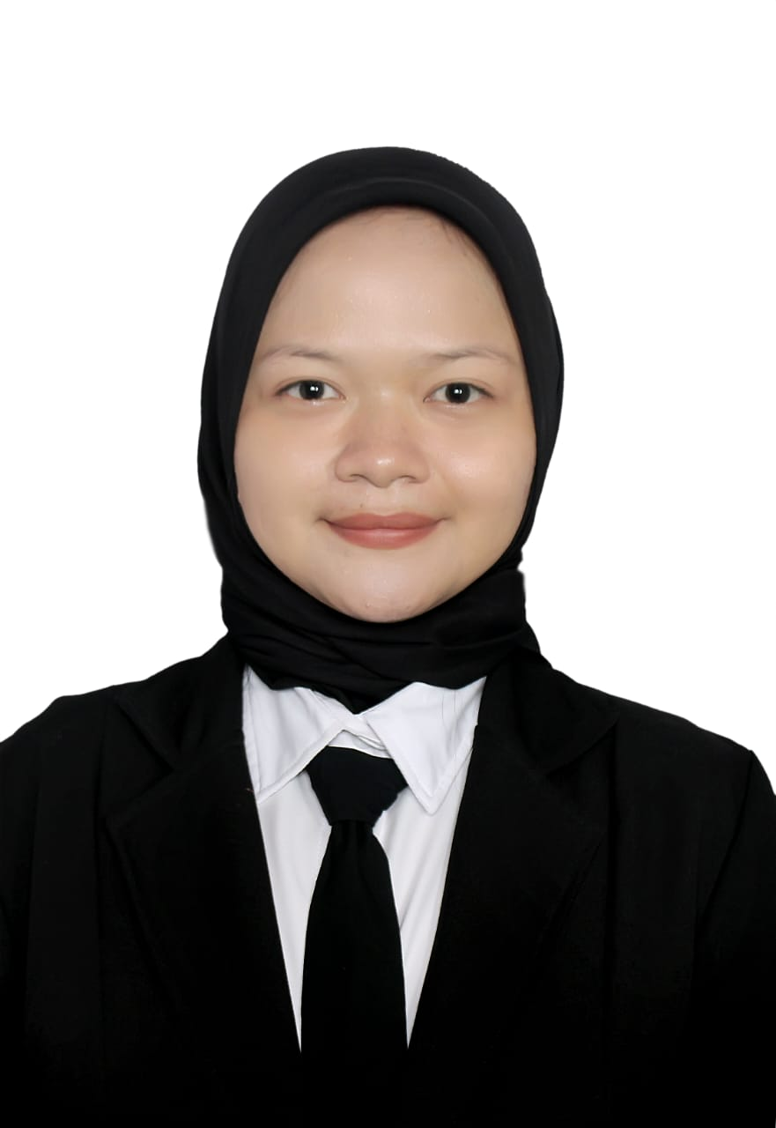
本人証明写真

③在留カード
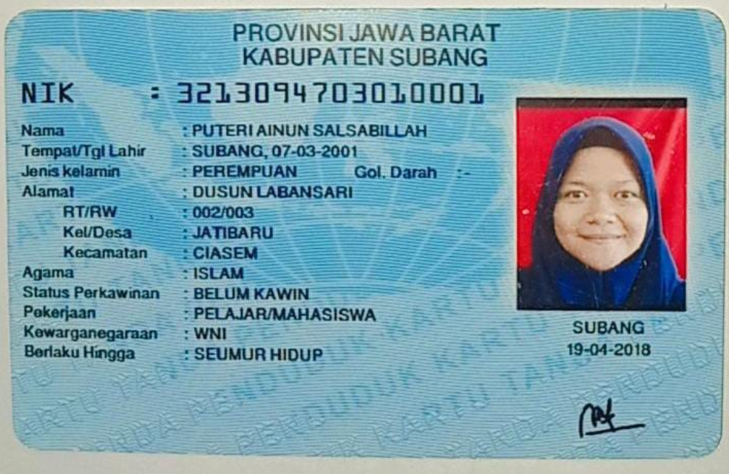
 | 在留カード

在留カード表面

⑧介護技能評価試験結果通知書
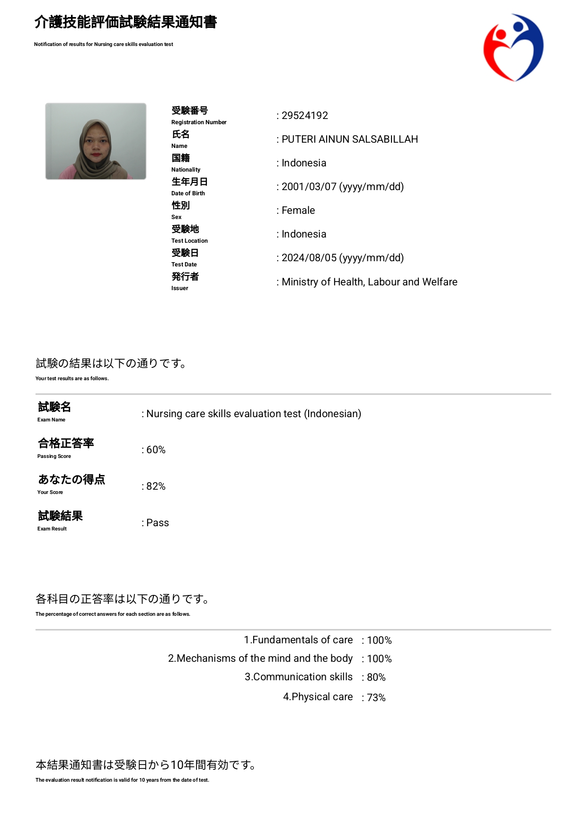
介護技能評価試験

⑨介護日本語評価試験結果通知書
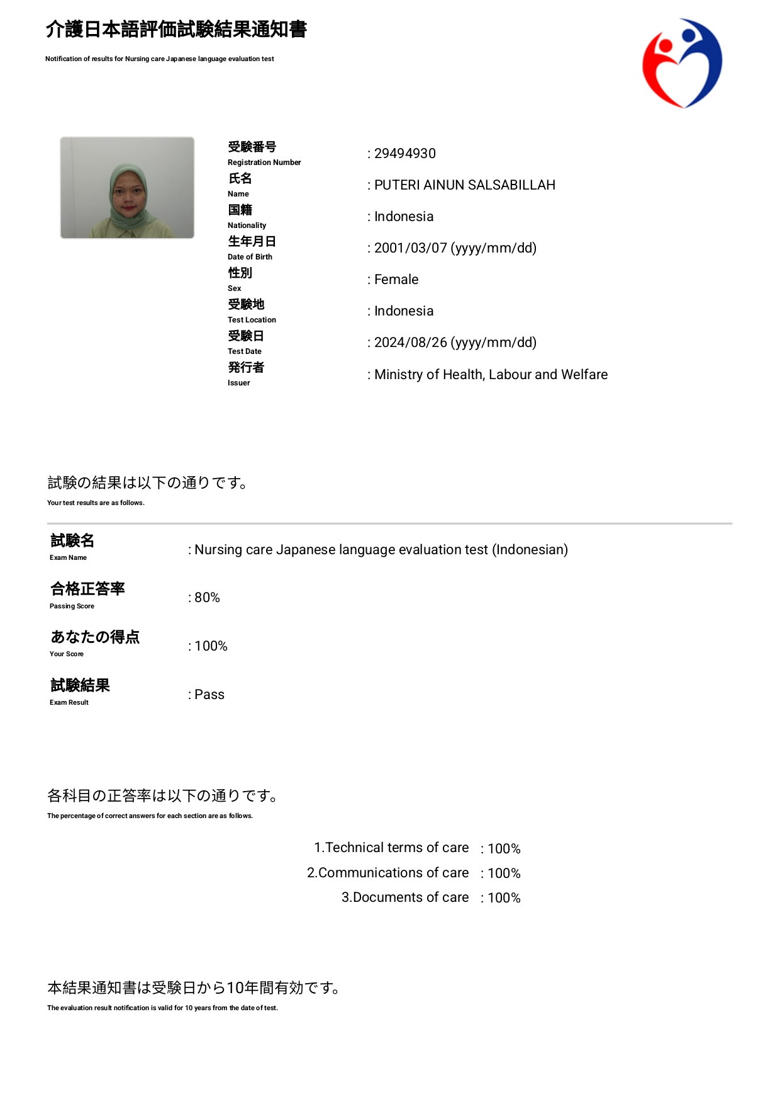
 | 介護日本語評価試験

⑪日本語能力試験（JFT)
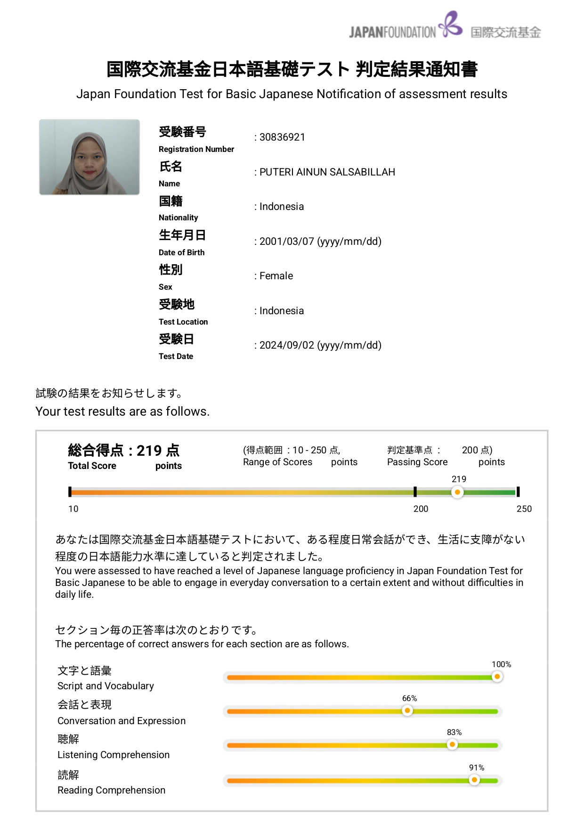
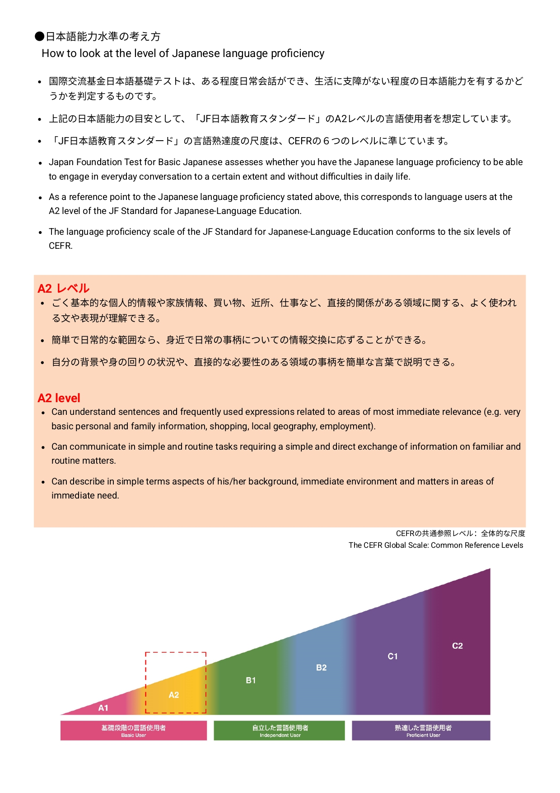
日本語能力試験（JFT)

